Oppgave 11
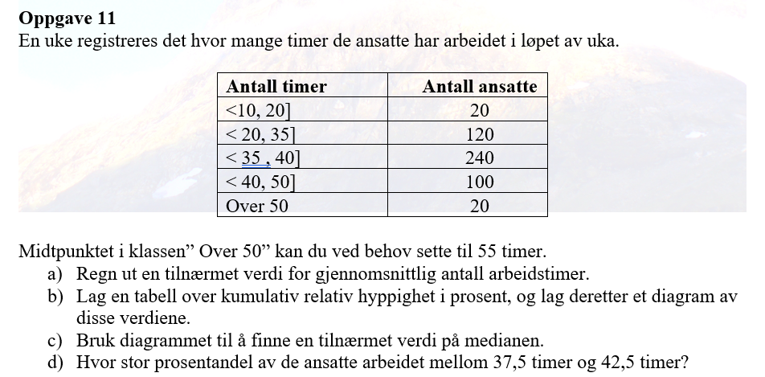
Antall timer |  |  |  |  | Relativ | Kumulativ
nedre gr. | øvre grense | Frekvens | Midtpunkt x_m | x_m*f | frekvens i % | rel.frekv i %
10 | 20 | 20 | 15 | 300 | 4.00% | 4.00%
20 | 35 | 120 | 27.5 | 3300 | 24.00% | 28.00%
35 | 40 | 240 | 37.5 | 9000 | 48.00% | 76.00%
40 | 50 | 100 | 45 | 4500 | 20.00% | 96.00%
50 |  | 20 | 55 | 1100 | 4.00% | 100.00%
 | SUM | 500 |  | 18200 | 100.00%

a) Gjennomsnittlig antal arbeidstimer= |  |  | 36.4 | timer

 | Kumulativ
øvre grense | rel.frekv i %
20 | 4.00%
35 | 28.00%
40 | 76.00%
50 | 96.00%
55 | 100.00%

 |  |  |  |  |  |  | c) Medianen er ca.37,5 timer

 |  |  |  |  |  |  | d) 80%-50%=30% av alle ansatte arbeidet mellom 37,5 t og 42,5 t

